영수증 및 결제 내역
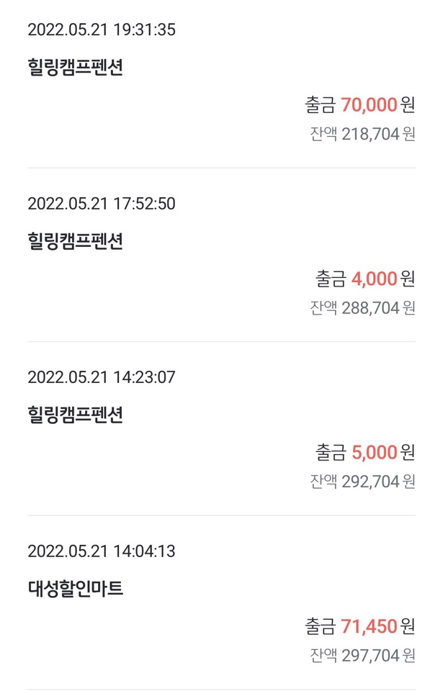
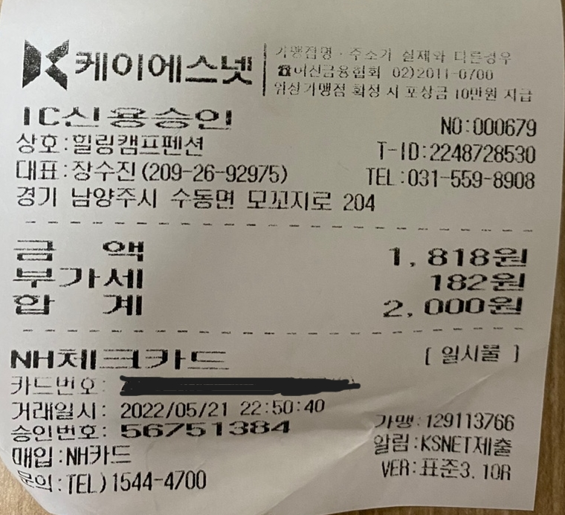
두꺼비왕식자재마트 | 대성 공판장 | 힐링캠프 펜션

